工作表1
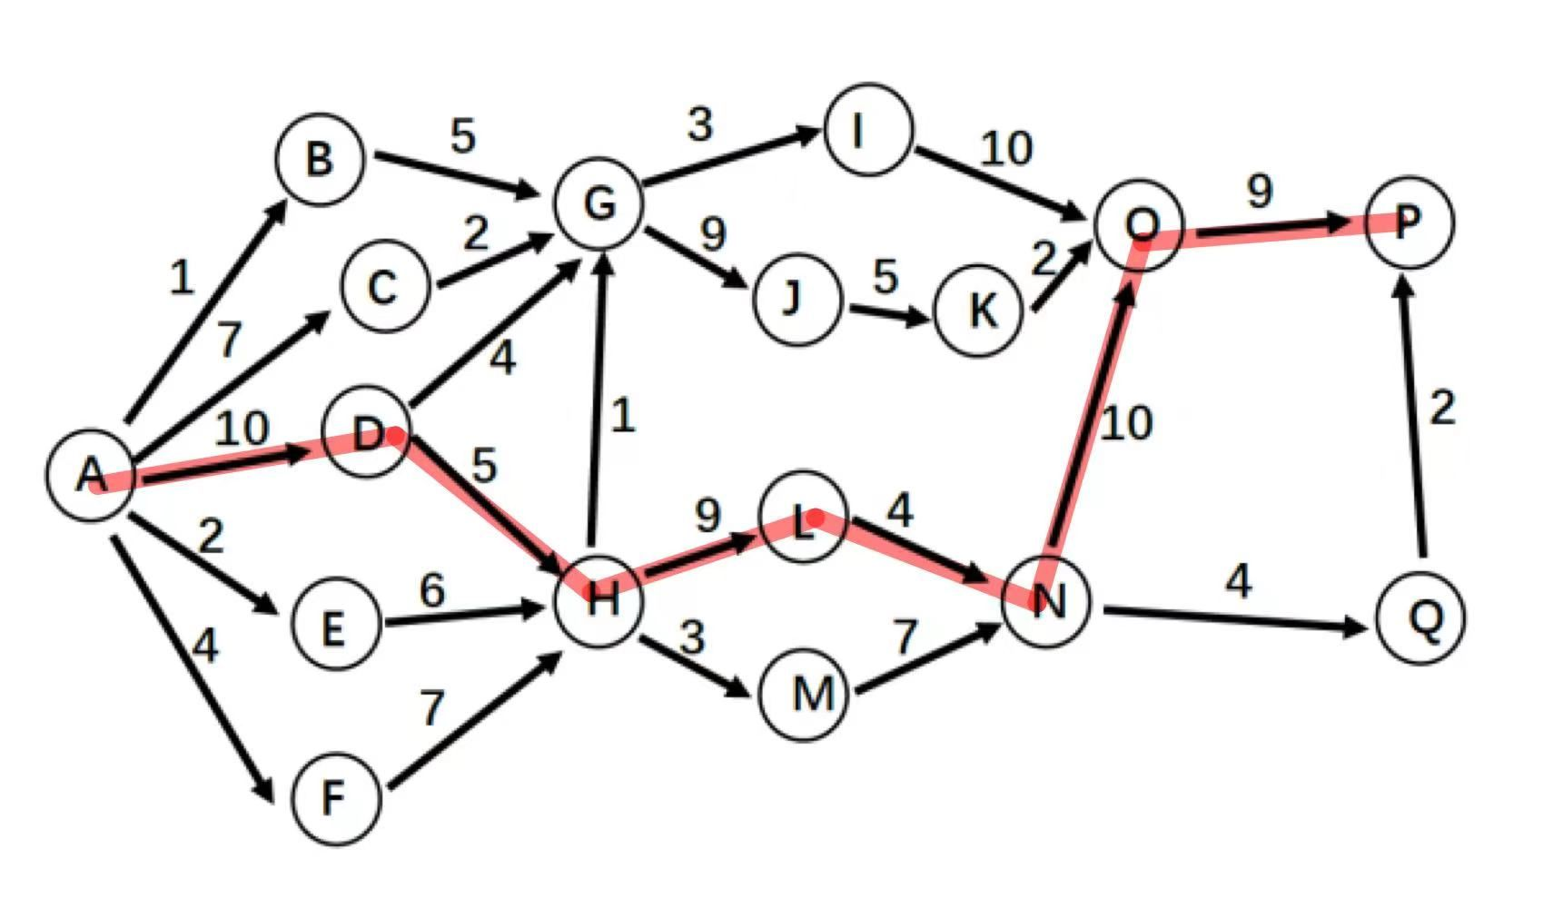
活动 | 前驱 | 最早开始时间 | 最晚开始时间 | 时差 | 是否是关键活动
AB | A | 0 | 16 | 16
AC | A | 0 | 13 | 13
AD | A | 0 | 0 | 0 | 是
AE | A | 0 | 7 | 7
AF | A | 0 | 4 | 4
BG | B | 1 | 17 | 16
CG | C | 7 | 20 | 13
DG | D | 10 | 18 | 8
DH | D | 10 | 10 | 0 | 是
EH | E | 2 | 9 | 7
FH | F | 4 | 8 | 4
GI | G | 16 | 25 | 9
GJ | G | 16 | 22 | 6
HG | H | 15 | 21 | 6
HL | H | 15 | 15 | 0 | 是
HM | H | 15 | 18 | 3
IO | I | 19 | 28 | 9
JK | J | 25 | 31 | 6
KO | K | 30 | 36 | 6
LN | L | 24 | 24 | 0 | 是
MN | M | 18 | 21 | 3
NO | N | 28 | 28 | 0 | 是
NQ | N | 28 | 41 | 13
OP | O | 38 | 38 | 0 | 是
QP | Q | 32 | 45 | 13
关键路径：AD->DH->HL->LN->NO->OP
总长度：10+5+9+4+10+9=47

